List1
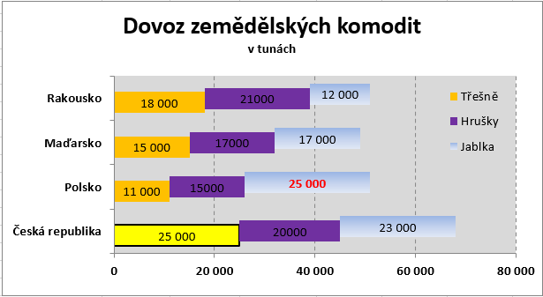
Dovoz zemědělských komodit v tunách
Pruhový
Dovoz
 | Jablka | Hrušky | Třešně
Česká republika | 23000 | 20000 | 25000
Polsko | 25000 | 15000 | 11000
Maďarsko | 17000 | 17000 | 15000
Rakousko | 12000 | 21000 | 18000

Výsečový
Prodej obědů
Saláty | 21
Polévky | 15
Zákusky | 15
Sendviče | 40
Prodej obědů
Pivo | 5
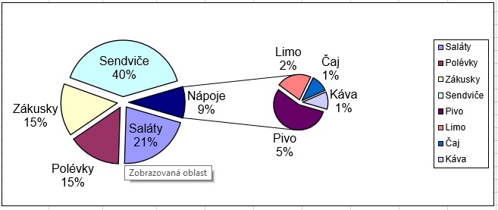
Limo | 2
Čaj | 1
Káva | 1

